상품제안서
커핑그라운드 드립백커피+머그컵 선물세트 7P | 상품코드: S42150

 |  |  |  |  |  |  | 02-713-8555 | www.synergygift.co.kr
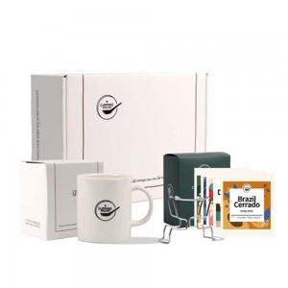 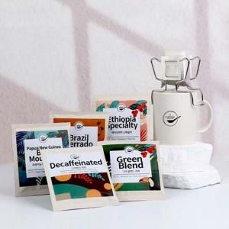 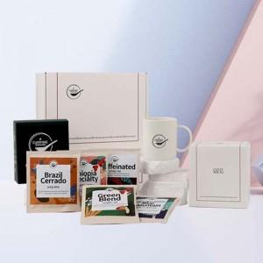

【상세/제작정보】

【인쇄/포장옵션】 | 실크, 스티커 / 포장지포장

【공급단가】 | 수량 | 40~ | 100~ | 500~ | 1,000~ | 3,000~
*VAT별도 | 단가 | 16,510원 | 16,000원 | 14,980원 | 14,730원 | 14,350원

【상품 URL】 | https://www.synergygift.co.kr:443/src/goods_detail.php?gdno=42150

